Sheet1
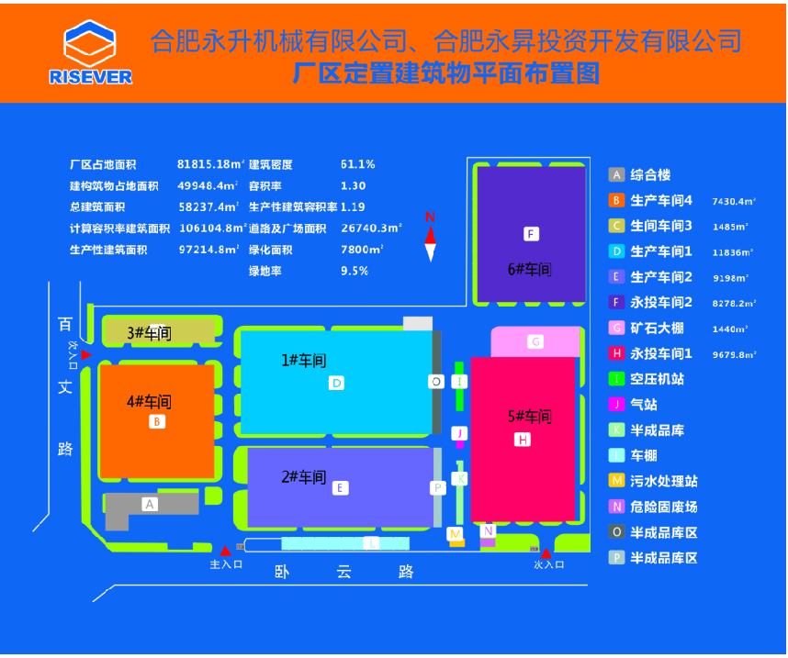
危险废物产生单位信息公开
企业名称：合肥永升机械有限公司
地址：安徽省合肥市经济开发区百丈路以东、卧云路以北
法定代表人及电话： | 宋春梅 055163828556
危险废物产生规模： | 100吨/年以上
危险废物贮存设施数量：仓库2处
危险废物贮存设施面积：危废仓库（一期）50平米，危废仓库（二期）55.9平米 |  |  |  |  | 厂区平面示意图

危废名称 | 危废代码 | 危险特性 | 产生来源 | 污染物防治措施 |  | 委托处置单位
油漆渣 | 900-251-12 | 毒性、易燃性 | 喷涂工艺 | 防渗漏、防流失、防扬散 |  | 安徽浩悦生态科技有限责任公司
油漆桶 | 900-041-49 | 毒性、易燃性 | 喷涂工艺 | 防渗漏、防流失、防扬散 |  | 安徽浩悦生态科技有限责任公司
过滤棉 | 900-999-49 | 毒性、易燃性 | 废气治理设施 | 防渗漏、防流失、防扬散 |  | 安徽浩悦生态科技有限责任公司
油漆沾染物（抹布） | 900-041-49 | 易燃性 | 喷涂工艺 | 防渗漏、防流失、防扬散 |  | 安徽浩悦生态科技有限责任公司
废乳化液 | 900-007-09 | 毒性 | 机加工 | 防渗漏、防流失、防扬散 |  | 安徽浩悦生态科技有限责任公司
油泥 | 900-200-08 | 毒性 | 设备维护 | 防渗漏、防流失、防扬散 |  | 安徽浩悦生态科技有限责任公司
活性炭 | 900-039-09 | 毒性 | 废气治理设施 | 防渗漏、防流失、防扬散 |  | 安徽浩悦生态科技有限责任公司
含油废空桶 | 900-041-49 | 毒性、易燃性 | 设备维护 | 防渗漏、防流失、防扬散 |  | 安徽浩悦生态科技有限责任公司
废稀释剂 | 900-402-06 | 毒性、易燃性 | 油漆稀释 | 防渗漏、防流失、防扬散 |  | 安徽浩悦生态科技有限责任公司
污泥 | 900-046-49 | 毒性 | 污水处理 | 防渗漏、防流失、防扬散 |  | 安徽浩悦生态科技有限责任公司
废矿物油 | 900-249-08 | 易燃性 | 设备维护 | 防渗漏、防流失、防扬散 |  | 合肥远大燃料油有限公司
监督举报热线：12369 网上举报：http:/222.190.123.51:8500/ 合肥市生态环境局监制

